Solicitud gráfica
 | Área: | Ciencias Naturales |  |  | Fecha:
 | Grado: | 11 |  |  | 2015-08-30
 | Título del tema: | Las ondas |  |  | ¿Cuaderno de estudio o recurso? | Recurso
 | Editor: | Diana García |  |  | Motor del recurso | F7B

 | Código guión o recurso: | CN_11_02_CO_REC100 | ← Para determinar este código, visite la hoja de Ayuda
 |  |  |  |  | ESPECIFICACIÓN DE ARCHIVOS A ENTREGAR
Núm. | Archivo Shutterstock o ruta en web | Imagen para: | Tipo | Ubicación de la imagen en el recurso F7B | Nombre imagen SMALL | Tamaño imagen SMALL | Nombre imagen ZOOM | Tamaño imagen ZOOM | Descripción | Observaciones
IMG01 | ver observaciones | Recurso F7B | Ilustración | Inicio (apaisado) | CN_11_02_CO_REC100_IMG01.jpg | 350 x 230 px |  |  | ecuación de velocidad | 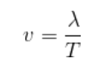 ilustrar
IMG02 | ver observaciones | Recurso F7B | Ilustración | Inicio (apaisado) | CN_11_02_CO_REC100_IMG02.jpg | 350 x 230 px |  |  |  | ilustrar
IMG03 | ver observaciones | Recurso F7B | Ilustración | Inicio (apaisado) | CN_11_02_CO_REC100_IMG03.jpg | 350 x 230 px |  |  |  | ilustrar
IMG04 | ver observaciones | Recurso F7B | Ilustración | Contenido | CN_11_02_CO_REC100_IMG04n.jpg | 320 x 480 px | CN_11_02_CO_REC100_IMG04a.jpg | 800 x 458 px | ecuaciones de velocidad | 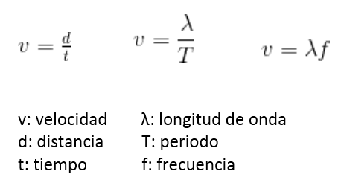 ilustrar
IMG05 | ver observaciones | Recurso F7B | Ilustración | Contenido | CN_11_02_CO_REC100_IMG05n.jpg | 320 x 480 px | CN_11_02_CO_REC100_IMG05a.jpg | 800 x 458 px | ejercicio resuelto | 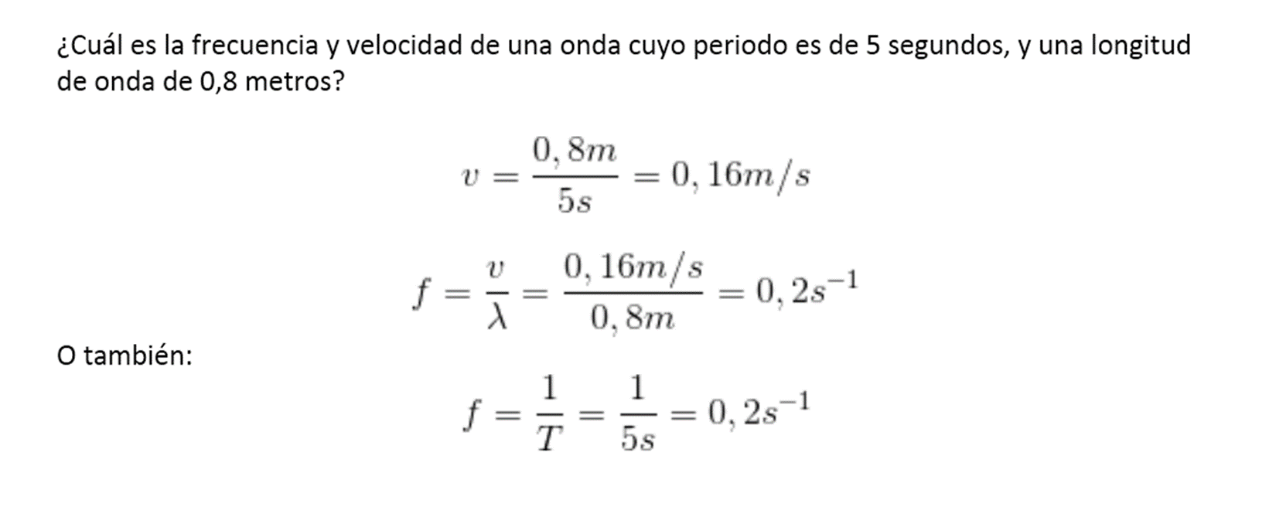 ilustrar
IMG06 | 216095605 | Recurso F7B | Fotografía | Contenido | CN_11_02_CO_REC100_IMG06n.jpg | 320 x 480 px | CN_11_02_CO_REC100_IMG06a.jpg | 800 x 458 px | Mandolina
IMG07 | ver observaciones | Recurso F7B | Ilustración | Contenido | CN_11_02_CO_REC100_IMG07n.jpg | 320 x 480 px | CN_11_02_CO_REC100_IMG07a.jpg | 800 x 458 px | onda en un plano cartesiano | ilustrar
IMG08 | ver observaciones | Recurso F7B | Ilustración | Contenido | CN_11_02_CO_REC100_IMG08n.jpg | 320 x 480 px | CN_11_02_CO_REC100_IMG08a.jpg | 800 x 458 px | Cuatro ecuaciones | 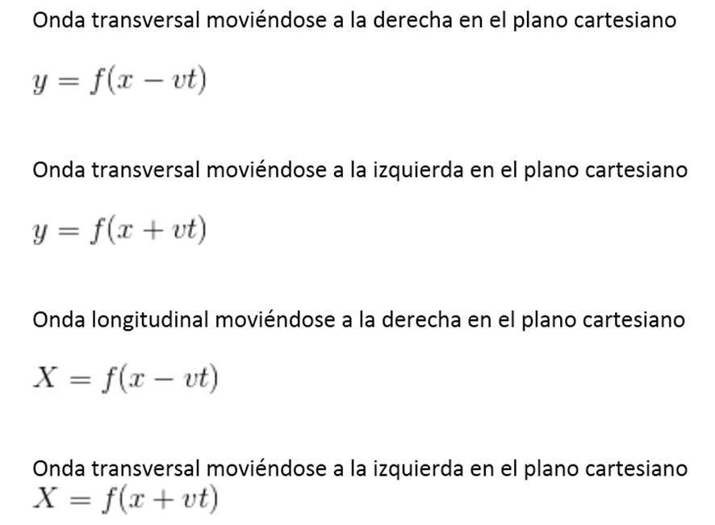 ilustrar
IMG09 | ver observaciones | Recurso F7B | Ilustración | Contenido | CN_11_02_CO_REC100_IMG09n.jpg | 320 x 480 px | CN_11_02_CO_REC100_IMG09a.jpg | 800 x 458 px | Diferentes tipos de onda | 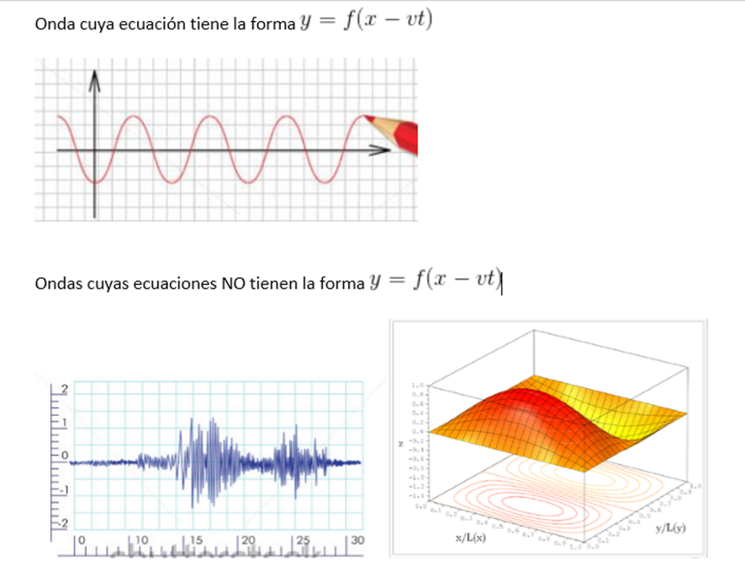 ilustrar. El fonde de las imágenes debe ser el mismo (blanco) y las dos primeras deben estar en un plano cartesiano: las líneas vertical y horizontal en donde está la priemra onda. Los números no importan, aunque si poner rayitas en los ejes, comose ve en la segunda imagen. No poner el lápiz en la primera onda, en la segunda, que el eje x (la línea horizontal) pase por el centro de la onda y no por debajo. La tercera imagen, por ser tridimensional, no se pone en un plano cartesiano, sino que se usan tres ejes, tal y como se muestra en la imagen de muestra.
IMG10 | http://ww2.educarchile.cl/Psu/Resources/images/10-06%20ciencias%2019.JPG | Recurso F7B | Ilustración | Contenido | CN_11_02_CO_REC100_IMG10n.jpg | 320 x 480 px | CN_11_02_CO_REC100_IMG10a.jpg | 800 x 458 px | hombre moviendo una cuerda | Hacer un hombre moviendo una cuerda atada a una pared. Al moverla se generan ondas. Ver la imagen de muestra, pero no hacer ondas puntiagudas ni con pedazos rectos, sino una serie de montañitas redondeadas (como de verdad se forman las ondas en una cuerda). No hacer la línea horizontal que pasa por la cuerda, y no olvidar hacer que esta esté unida a una pared.
IMG11 | ver observaciones | Recurso F7B | Ilustración | Contenido | CN_11_02_CO_REC100_IMG11n.jpg | 320 x 480 px | CN_11_02_CO_REC100_IMG11a.jpg | 800 x 458 px | ecuaciones de ondas armónicas | 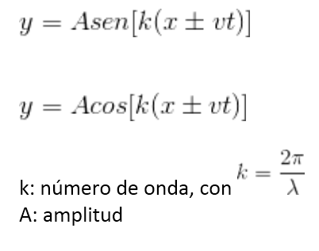 ilustrar
IMG12 | ver observaciones | Recurso F7B | Ilustración | Contenido | CN_11_02_CO_REC100_IMG12n.jpg | 320 x 480 px | CN_11_02_CO_REC100_IMG12a.jpg | 800 x 458 px | Problema de uso de la ecuación de onda | ilustrar
IMG13 | ver observaciones | Recurso F7B | Ilustración | Contenido | CN_11_02_CO_REC100_IMG13n.jpg | 320 x 480 px | CN_11_02_CO_REC100_IMG13a.jpg | 800 x 458 px | Solución problema ecuación de onda | 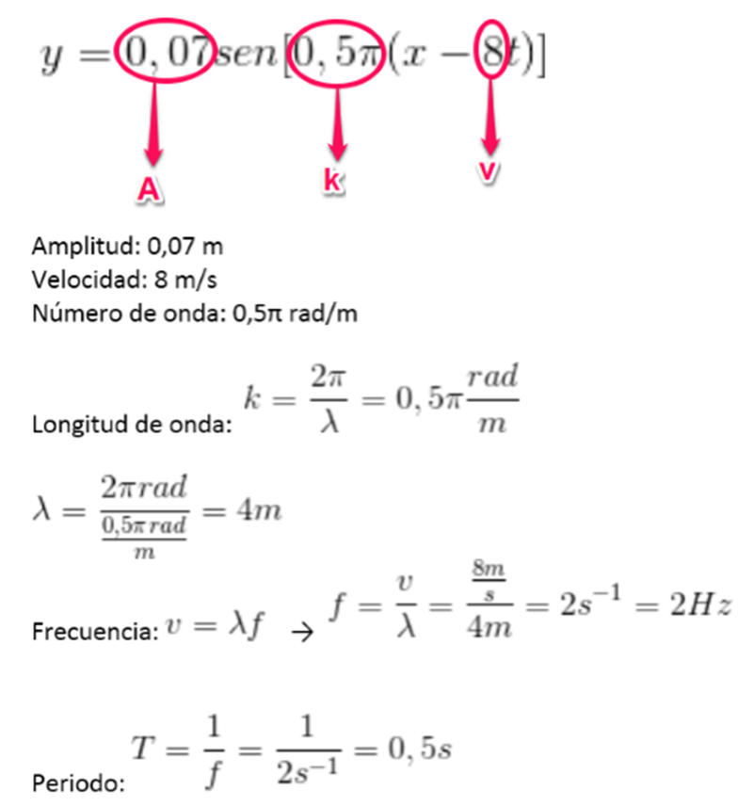 Ilustrar
IMG14 | ver observaciones | Recurso F7B | Ilustración | Contenido | CN_11_02_CO_REC100_IMG14n.jpg | 320 x 480 px | CN_11_02_CO_REC100_IMG14a.jpg | 800 x 458 px | Nuevas ecuaciones de onda | 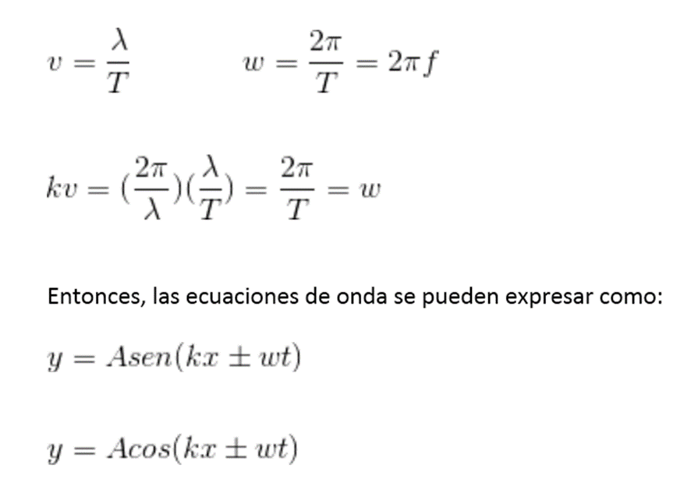 ilustrar

